概要
その他仕組み▼

起動▶
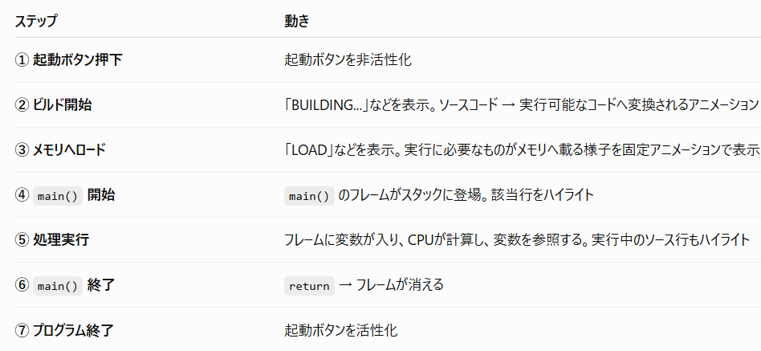

ただのテキストエディタ
main(){
int num = 5;
}

メモリ |  | ディスク

スタック
○○フレーム
5 | ← num

Front
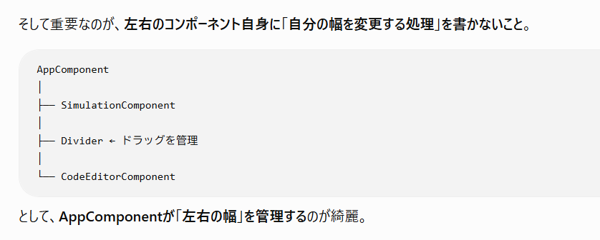
画面分割

具体的
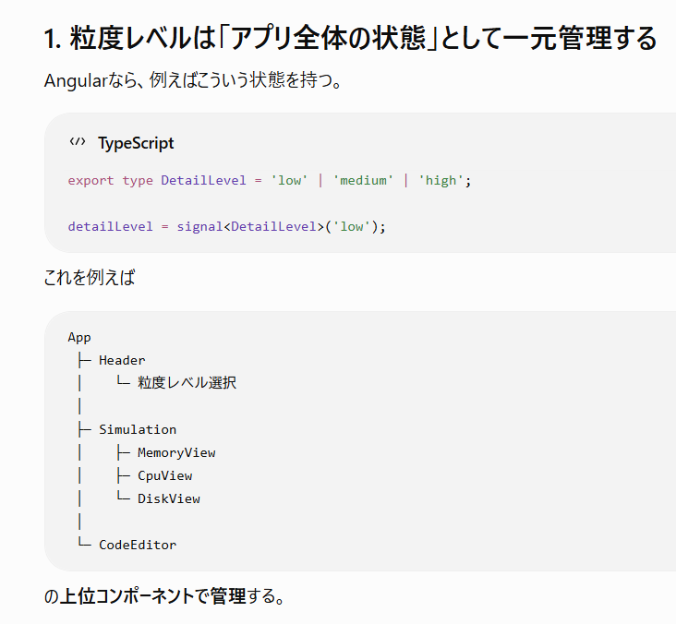
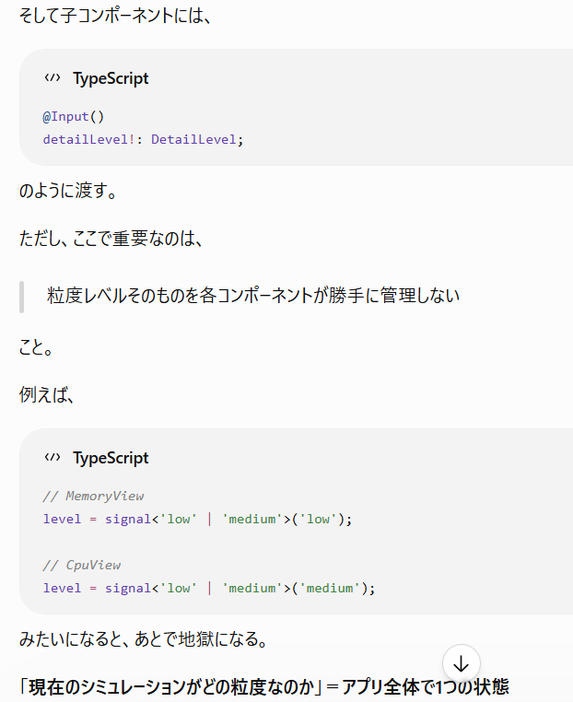
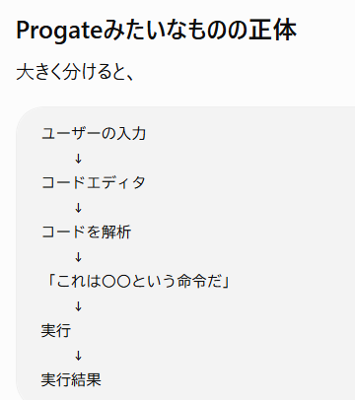
 | パーサー（Parser）とは、コンピュータの世界では文章やコードなどの構造化されていないデータを解析し、プログラムが理解できるデータ構造に変換する仕組み（構文解析器）
 | AST（抽象構文木）とは、コードを「コンピュータが扱いやすい木構造」にしたもの

 |  | 例：JS
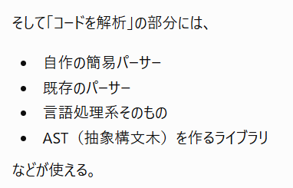
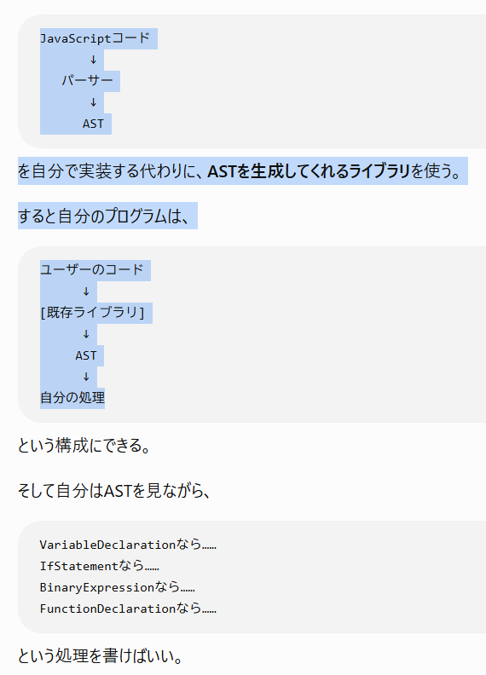

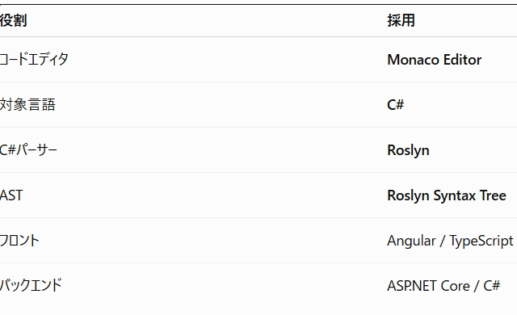
・エディタ…Monaco
・解析対象言語…C#
・C#パーサー…
・C#AST…

 |  | Roslynは、そもそもC#のコンパイラ基盤そのものなので、C#コードを解析してSyntax Tree（構文木）を作る機能を持っている
 |  | 構文としての条件をそのコードが満たしているか(例えば「inti t = #」みたいな構文としての条件を満たしていないコードがかかれたら何も起こらないという仕様にしたい)
 |  | →これもRoslynが判定して(シンタックスerrorだしてくれる)→そのままreturn

Angualr
↓
エディタの入力値取得(一文)してJSON化
↓
API
↓
Roslynでパース
↓
AST（Syntax Tree）作成
↓
↓
「フロントが描画するために必要な情報」をまとめた
SimulationStateオブジェクト
(画面用の状態データ)
↓
JSON
↓
Angular
↓
描画

